graficos
ESTATÍSTICA (Gráfico coluna)

TÊNDENCIA TEMPORAL (Gráfico Pizza 3D)

COMPRA E VENDA (Gráfico Rosca)

CLIENTE LUCRO E PREJUIZO (Gráfico de Dispersão)
MERCADO DE AÇÕES (Gráfico de Bolhas)

estatística
OS CALCULOS ABAIXO FORAM USADOS FÓRMULAS E FUNÇÕES |  |  |  |  |  | AS INFORMAÇÕES ABAIXO CONFIRMA OS CALCULOS, FORAM ESTRAIDOS DA FERRAMENTA ESTATÍSTICA DA COLUNA

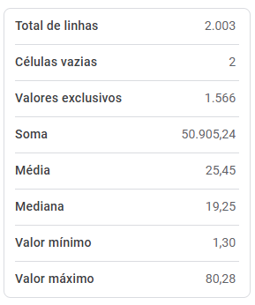
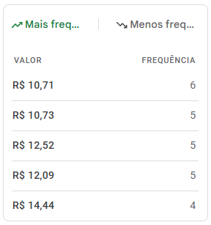
SOMA | MÍNIMO | MÁXIMO | MÉDIA | MEDIANA | MODA
R$ 50,905.24 | R$ 1.30 | R$ 80.28 | R$ 25.45 | R$ 19.25 | R$ 10.71

Digite o codigo do cliente: | 78
Nome do cliente: | Gabriela Mendes
E-mail do cliente: | gabriela.mendes90@exemplo.com

variância: | 328.6490598
desvio padrao: | 18.12868059

